Sheet1
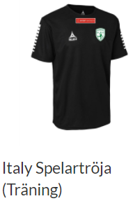
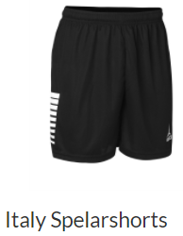
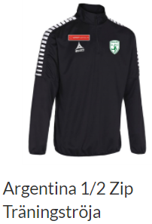
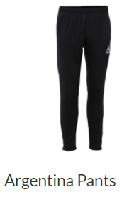
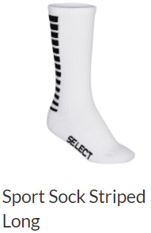
Träningskläder Skogås HK P08/09 - utprovad storlek
Ange storlek - förälder kommer senare att få bekräfta vad som ska köpas, vilket antal, kostnaden samt ange initialer för tryck.
Namn | Initialer | Träningströja | Shorts | Träningsoverall jacka | Träningsoverall byxor | Strumpor
Albin Eldberger | AE ? | S | S | S | S | 36-40
Elton Julin | EJ | 12 | 12 | 12 | 12 | 36-40
Emilijan Livaja | EL | S | S | S | S | 36-40
Edvin Edman | EE | 12 | 12 | 12 | 12 | 36-40
Edvin Dagerholm | ED | 14 | 14 | 14 | S | 41-45
Simon Törnqvist | ST | 14 | 14 | 14 | 14 | 36-40
Sindri Thorisson | SST | 12 | 0 | 12 | 14 | 0
Melker Erhult | ME | 14 | 14 | 14 | 14 | 41-45
Alexander Edström | AE ? | 14 | 14 | 14 | 14 | 36-40
Rasmus Gutke | RG | 14 | 14 | 12 | S | 36-40
Melker Sönnerborn | MS | 12 | 12 | 12 | 12 | 36-40
Simon Hedlund | SH | 14 | 14 | 14 | 14 | 36-40
Eric Schröder | ES | 14 | 14 | 14 | 14 | 36-40
Markus ? | M | 14 | 14 | 14 | 14 | 36-40

